Sheet1
STT | Tên danh mục | Mô tả chi tiết | Hình ảnh | Ghi chú
1 | Trang chủ | Tham khảo link | https://trungtamchuvanan.vn/
2 | Giới thiệu | Tham khảo link
3 | Giáo viên | Tham khảo link
4 | Lớp học | Tham khảo link - Trong phần xem thông tin chi tiết lớp học, có button đăng ký học. Nhấn button "Đăng ký học" sẽ chuyển sang trang Đăng ký học (tương tự như trang Đăng ký học, có thêm mục Lớp thì default là lớp vừa xem chi tiết)
5 | Đăng ký học | Cơ bản giống form, button 'Đăng ký' Sau khi nhập đủ các thông tin thì chọn button 'Đăng ký' sẽ chuyển sang trang chọn lớp (bao gồm các lớp được sắp xếp theo từng môn) danh sách các lớp hiển thị theo thông tin khối đã đăng ký ở trang trước (VD chọn khối 9 thì chỉ hiển thị các lớp của khối 9) Chọn lớp thì giống như đăng ký tín, chặn mấy cái như là tránh chọn trùng môn, trùng buổi Nhấn 'Xác nhận' để hoàn thành. | https://forms.gle/W2VNe65q6XpeNY3PA
6 | Đăng nhập
7 | Thông tin học sinh | Sau khi đã đăng nhập thì mới có thêm mục này. Nếu user đăng nhập được phân quyền là học sinh Danh mục con: - Thời khóa biểu (hiển thị các lớp học sinh đăng ký học) - Thông tin điểm danh (tìm kiếm theo tháng) - Học phí (tìm kiếm theo tháng, hiển thị tổng buổi của từng môn và tổng tiền) (Mức học phí của từng môn sẽ khác nhau VD Toán 120,000đ/ buổi, Anh 150,000đ/buổi. Ngoài ra, sẽ khác nhau dựa trên trình độ của giáo viên dạy. VD Toán do GV có kinh nghiệm 7 năm/ dạy trường chuyên: 150,000đ/buổi; GV ít kinh nghiệm/ dạy trường thường: 120,000đ/buổi) - Điểm | 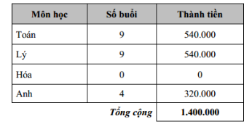 - Thông tin điểm danh (để sẵn 10 cột buổi hoặc thêm cột tương ứng khi đến ngày học) '- Học phí '- Điểm
8 | Đăng ký lịch dạy | Sau khi đã đăng nhập thì mới có thêm mục này. Nếu user đăng nhập được phân quyền là giáo viên | https://forms.gle/My2KjmKg86pdbNWX6
9 | Điểm danh | Sau khi đã đăng nhập thì mới có thêm mục này. Nếu user đăng nhập được phân quyền là giáo viên - Chọn lớp (menu thả xuống danh sách lớp do gv đó dạy) - Chọn tháng (chọn hoặc là lấy tháng theo ngày thực đang đăng nhập) - GV tự điền ngày dạy và tích điểm danh | 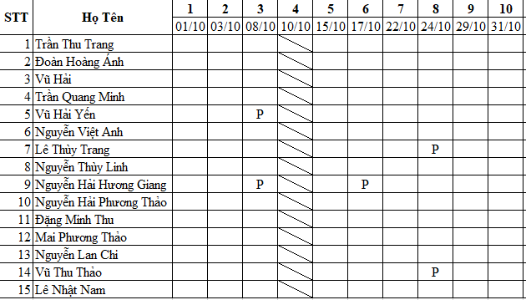
10 | Bảng lương | Sau khi đã đăng nhập thì mới có thêm mục này. Nếu user đăng nhập được phân quyền là admin - Chọn tháng - Chọn giáo viên - Hiển thị danh sách lớp (do giáo viên dk chọn ở trên dạy) - insert ngày tự động (theo ngày mà GV tích điểm danh cho học sinh, theo bảng điểm danh) - tính tổng buổi dạy theo từng lớp - Lương = tổng học phí lớp do giáo viên dạy * 70% - Giáo viên được xem lương của mình

mô tả quy trình
Danh mục | Mô tả quy trình
Đăng ký lịch dạy | - Giáo viên thực hiện đăng ký lịch dạy theo form
Sắp xếp thời khóa biểu | - Dựa trên lịch đăng ký dạy của giáo viên VD: Giáo viên A đăng ký (như hình bên) - Sắp xếp thời khóa biểu dựa trên quy tắc 2 buổi / tuần / môn (không bắt buộc sắp full tkb theo lịch GV đăng ký, miễn là những buổi GV đi dạy thì sẽ nằm trong những buổi GV đăng ký) - filter ra thời khóa biểu giáo viên | 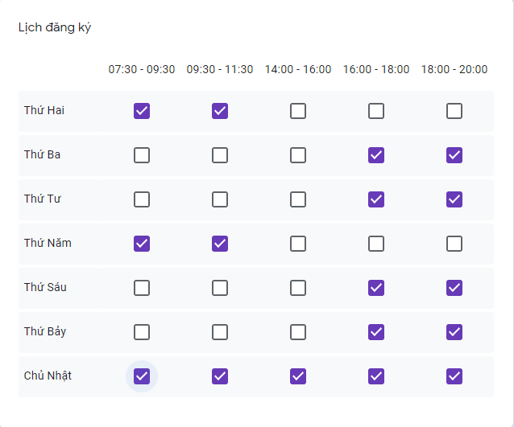 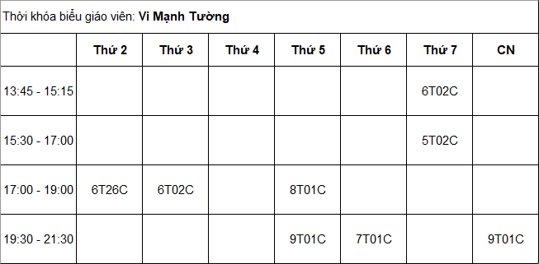 Đăng ký dạy của giáo viên Thời khóa biểu của giáo viên (hiển thị khi giáo viên đó đăng nhập)
Đăng ký học | - Dựa trên tkb đã có đăng thông tin tuyển sinh trên web - Học sinh đăng ký học theo form (t nghĩ là đăng ký học xong thì mới được cấp user để đăng nhập) - filter ra thời khóa biểu học sinh | 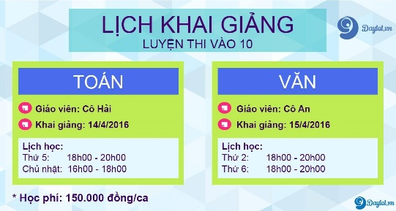 - Tuyển sinh - Thời khóa biểu của học sinh tương tự thời khóa biểu của giáo viên ở trên - k thì như thế này càng tốt (tức là n sẽ hiển thị luôn ngày học trong tháng)
Điểm danh | - Dựa trên tkb thì có buổi học (thì từ cái tkb VD như là thứ 3 thứ 5 thì sẽ biết ngày học là ngày bn? Hoặc để staff hoặc giáo viên điền ngày dạy cũng được) - Dựa trên đăng ký học thì có danh sách lớp ? Thời khóa biểu có thể 2 môn/ngày nên t tưởng điểm danh pải join vs lớp chứ? Db đang join điểm danh vs user? nếu như thế trùng ngày thì ntn? vs cả join vs user thì biết lsao dk cái tích điểm danh này là của môn nào? :o | Trên trang staff vs giáo viên thì hiển thị như thế này Học sinh thì hiển thị
Thu học phí | ? Thu học phí theo tháng là sao? Cố định kiểu Toán 1,200,000đ/tháng? - Nếu như thế thì t thấy điểm danh k có ý nghĩa nếu thu học phí cố định - T muốn học phí hiển thị trên web ở phần tuyển sinh là theo buổi, tức là 120,000đ/buổi (Mức học phí của từng môn sẽ khác nhau VD Toán 120,000đ/ buổi, Anh 150,000đ/buổi. Ngoài ra, sẽ khác nhau dựa trên trình độ của giáo viên dạy. VD Toán do GV có kinh nghiệm 7 năm/ dạy trường chuyên: 150,000đ/buổi; GV ít kinh nghiệm/ dạy trường thường: 120,000đ/buổi) - Thì từ bảng điểm danh filter theo tháng thì sẽ count dk tổng buổi theo môn của từng học sinh đúng k? - Xong tính Học phí = Tổng (Môn*Số buổi) - Cô yêu cầu hiển thị trạng thái đóng học phí (đã thanh toán/chưa thanh toán) | 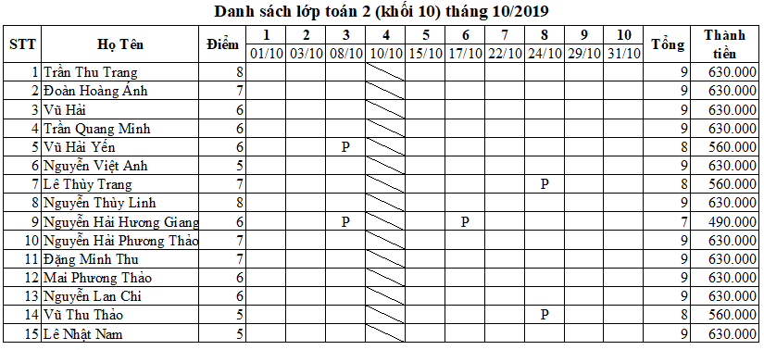 - Hiển thị trên trang học sinh: - trên trang staff
Tính lương | - Lương = Tổng học phí các lớp do giáo viên đó dạy * 70%

